Alytus
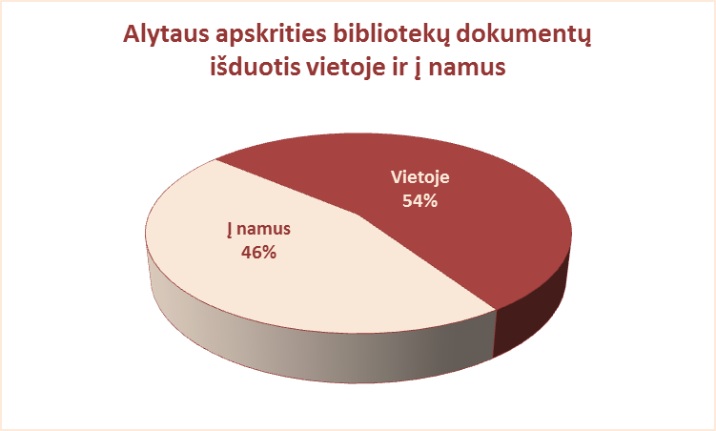
3.7. ALYTAUS APSKRITIES SAVIVALDYBIŲ VIEŠŲJŲ BIBLIOTEKŲ
DOKUMENTŲ IŠDUOTIS VIETOJE IR Į NAMUS 2012 M.

Eil. | Savivaldybių | Išduota dokumentų į namus |  |  |  | Išduota dokumentų vietoje
Nr. | viešosios | SVB tinklo | VB | Miesto fil. | Kaimo fil. | SVB tinklo | VB | Miesto fil. | Kaimo fil.
 | bibliotekos | b-kose |  |  |  | b-kose
1 | Alytaus m. | 138370 | 85110 | 53260 | x | 135105 | 99344 | 35761 | x
2 | Alytaus r. | 267082 | 129101 | 27570 | 110411 | 240252 | 191031 | 16381 | 32840
3 | Druskininkai | 68989 | 32891 | 10386 | 25712 | 63328 | 38794 | 6560 | 17974
4 | Lazdijai | 109669 | 27101 | 13109 | 69459 | 57824 | 23164 | 7160 | 27500
5 | Varėna | 148328 | 63410 | x | 84918 | 115503 | 90602 | x | 24901
 | Iš viso: | 732438 | 337613 | 104325 | 290500 | 612012 | 442935 | 65862 | 103215

Vilnius
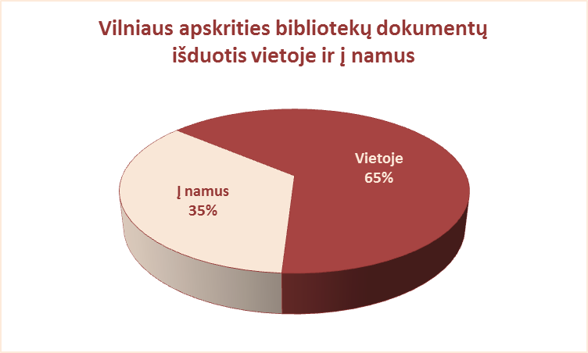
3.7. VILNIAUS APSKRITIES SAVIVALDYBIŲ VIEŠŲJŲ BIBLIOTEKŲ
DOKUMENTŲ IŠDUOTIS VIETOJE IR Į NAMUS 2012 M.

Eil. | Savivaldybių | Išduota dokumentų į namus |  |  |  | Išduota dokumentų vietoje
Nr. | viešosios | SVB tinklo | VB | Miesto fil. | Kaimo fil. | SVB tinklo | VB | Miesto fil. | Kaimo fil.
 | bibliotekos | b-kose |  |  |  | b-kose
1 | Elektrėnai | 105594 | 48592 | 14658 | 42344 | 63550 | 15410 | 19713 | 28427
2 | Šalčininkai | 184190 | 39206 | 35422 | 109562 | 60418 | 30589 | 11991 | 17838
3 | Širvintos | 104235 | 24545 | x | 79690 | 43182 | 23251 | x | 19931
4 | Švenčionys | 175488 | 32951 | 74054 | 68483 | 66424 | 12449 | 37957 | 16018
5 | Trakai | 143737 | 29806 | 48582 | 65349 | 154115 | 50538 | 77443 | 26134
6 | Ukmergė | 175936 | 78480 | x | 97456 | 85339 | 59729 | x | 25610
7 | Vilniaus raj. | 152606 | 12577 | 24578 | 115451 | 19587 | 4194 | 2855 | 12538
Iš viso: |  | 1041786 | 266157 | 197294 | 578335 | 492615 | 196160 | 149959 | 146496
8 | Vilniaus m. | 855153 | 0* | 855153 | x | 535915 | 0* | 535915 | x
Iš viso: |  | 1896939 | 532314 | 1249741 | 1156670 | 1028530 | 392320 | 835833 | 292992

* Vilniaus m. CB nuo 2007 m. neaptarnauja vartotojų dėl bibliotekos rekonstrukcijos.

